Feuil1
Nom | Valeur | Groupe | Arrondi | Somme des valeurs | 23806 | Groupe | 1 | 2 | 3 | 4 | 5 | 6 | 7 | 8 | 9 | 10
Abitibi-Témiscamingue | 82 | 3 | 3 | Nombre de groupes | 4 | Somme | 2827 | 2416 | 2967 | 15059 |  |  |  |  |  |  | Somme des écarts (cible)
Bas-Saint-Laurent | 146 | 1 | 1 | Moyenne par groupe | 5951.5 | écart | -3124.5 | -3535.5 | -2984.5 | 9107.5 |  |  |  |  |  |  | 6165.6025591
Capitale-Nationale | 1605 | 3 | 3
Centre-du-Québec | 1140 | 2 | 2
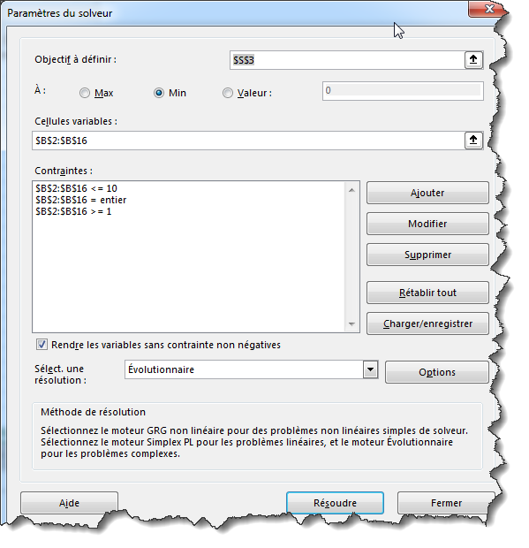
Chaudière-Appalaches | 124 | 1 | 1
Côte-Nord | 28 | 3 | 3
Estrie | 617 | 1 | 1
Gaspésie–Îles-de-la-Madeleine | 107 | 1 | 1
Lanaudière | 502 | 2 | 2
Laurentides | 544 | 2 | 2
Laval (13) | 230 | 2 | 2
Mauricie | 1251 | 3 | 3
Montréal (06) | 15059 | 4 | 4
Montérégie | 1833 | 1 | 1
Nord-du-Québec | 1 | 3 | 3
Outaouais | 321 | 2 | 2
Saguenay–Lac-Saint-Jean | 216 | 3 | 3

